Population
Population des pays de l'OCDE en milliers d'habitants
Pays | 2008 | 2009 | 2010 | 2011 | 2012 | 2013
Islande | 285.1 | 287.6 | 289.3 | 292.6 | 295.9 | 304.3
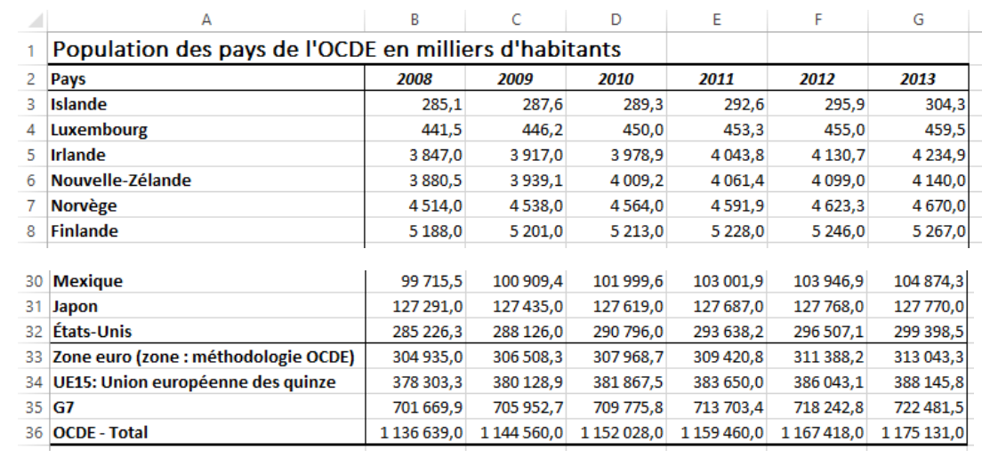
Luxembourg | 441.5 | 446.2 | 450.0 | 453.3 | 455.0 | 459.5
Irlande | 3,847.0 | 3,917.0 | 3,978.9 | 4,043.8 | 4,130.7 | 4,234.9
Nouvelle-Zélande | 3,880.5 | 3,939.1 | 4,009.2 | 4,061.4 | 4,099.0 | 4,140.0
Norvège | 4,514.0 | 4,538.0 | 4,564.0 | 4,591.9 | 4,623.3 | 4,670.0
Finlande | 5,188.0 | 5,201.0 | 5,213.0 | 5,228.0 | 5,246.0 | 5,267.0
Danemark | 5,358.8 | 5,374.0 | 5,387.0 | 5,401.0 | 5,416.0 | 5,434.6
République slovaque | 5,379.0 | 5,379.0 | 5,379.0 | 5,382.0 | 5,387.3 | 5,391.2
Suisse | 7,226.6 | 7,284.8 | 7,339.0 | 7,391.0 | 7,437.0 | 7,484.0
Autriche | 8,132.0 | 8,084.0 | 8,118.0 | 8,175.0 | 8,233.0 | 8,282.0
Suède | 8,896.0 | 8,925.0 | 8,958.0 | 8,994.0 | 9,030.0 | 9,081.0
Hongrie | 10,188.0 | 10,159.0 | 10,130.0 | 10,107.0 | 10,087.0 | 10,071.0
République tchèque | 10,224.0 | 10,201.0 | 10,202.0 | 10,206.9 | 10,220.6 | 10,251.0
Belgique | 10,286.6 | 10,332.8 | 10,376.0 | 10,421.1 | 10,478.6 | 10,548.0
Portugal | 10,304.9 | 10,379.7 | 10,449.3 | 10,508.5 | 10,563.1 | 10,585.9
Grèce | 10,950.0 | 10,987.6 | 11,023.5 | 11,062.0 | 11,104.0 | 11,149.0
Pays-Bas | 16,046.0 | 16,149.0 | 16,224.0 | 16,282.0 | 16,320.0 | 16,346.0
Australie | 19,413.0 | 19,641.0 | 19,873.0 | 20,092.0 | 20,340.0 | 20,605.0
Canada | 31,021.0 | 31,373.0 | 31,676.0 | 31,989.0 | 32,299.0 | 32,623.0
Pologne | 38,251.0 | 38,232.0 | 38,195.0 | 38,180.0 | 38,161.0 | 38,132.0
Espagne | 40,721.0 | 41,314.0 | 42,005.0 | 42,692.0 | 43,398.0 | 44,068.0
Corée | 47,357.4 | 47,622.2 | 47,859.3 | 48,039.4 | 48,138.1 | 48,297.2
Italie | 57,348.0 | 57,474.0 | 57,478.0 | 57,553.0 | 58,134.7 | 58,435.0
Royaume-Uni | 59,113.5 | 59,321.7 | 59,553.8 | 59,834.3 | 60,209.0 | 60,587.0
France | 59,393.1 | 59,767.0 | 60,151.0 | 60,511.0 | 60,859.0 | 61,300.0
Turquie | 68,363.0 | 69,304.0 | 70,230.0 | 71,150.0 | 72,065.0 | 72,974.0
Allemagne | 82,277.0 | 82,456.0 | 82,502.0 | 82,491.0 | 82,466.0 | 82,368.0
Mexique | 99,715.5 | 100,909.4 | 101,999.6 | 103,001.9 | 103,946.9 | 104,874.3
Japon | 127,291.0 | 127,435.0 | 127,619.0 | 127,687.0 | 127,768.0 | 127,770.0
États-Unis | 285,226.3 | 288,126.0 | 290,796.0 | 293,638.2 | 296,507.1 | 299,398.5
Zone euro (zone : méthodologie OCDE) | 304,935.0 | 306,508.3 | 307,968.7 | 309,420.8 | 311,388.2 | 313,043.3
UE15: Union européenne des quinze | 378,303.3 | 380,128.9 | 381,867.5 | 383,650.0 | 386,043.1 | 388,145.8
G7 | 701,669.9 | 705,952.7 | 709,775.8 | 713,703.4 | 718,242.8 | 722,481.5
OCDE - Total | 1,136,639.0 | 1,144,560.0 | 1,152,028.0 | 1,159,460.0 | 1,167,418.0 | 1,175,131.0

Croissance
Croissance comparée
 | 2012 | 2013 | % croissance
Produit1 | 95572 | 118892
Produit2 | 58174 | 62712
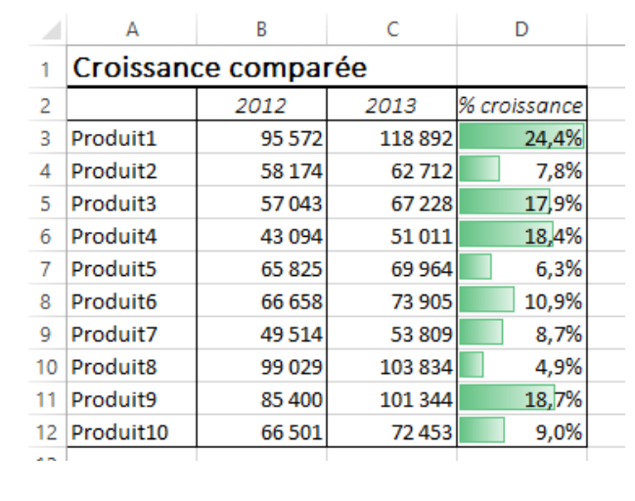
Produit3 | 57043 | 67228
Produit4 | 43094 | 51011
Produit5 | 65825 | 69964
Produit6 | 66658 | 73905
Produit7 | 49514 | 53809
Produit8 | 99029 | 103834
Produit9 | 85400 | 101344
Produit10 | 66501 | 72453

Répartition
Répartition par produits
 | 2012 | 2013 | % /total
Produit1 | 95572 | 118892
Produit2 | 58174 | 62712
Produit3 | 57043 | 67228 |  | En rouge : les 3 valeurs les plus élevées
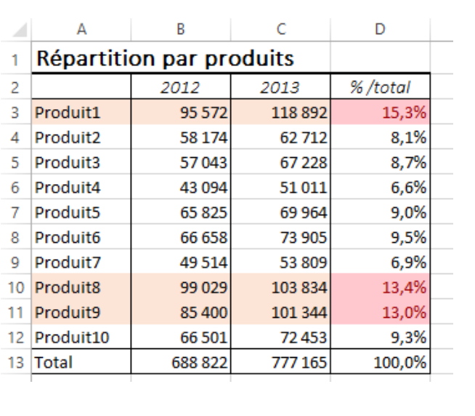
Produit4 | 43094 | 51011
Produit5 | 65825 | 69964
Produit6 | 66658 | 73905
Produit7 | 49514 | 53809
Produit8 | 99029 | 103834
Produit9 | 85400 | 101344
Produit10 | 66501 | 72453
Total |  | 777165

